FITUR-2026
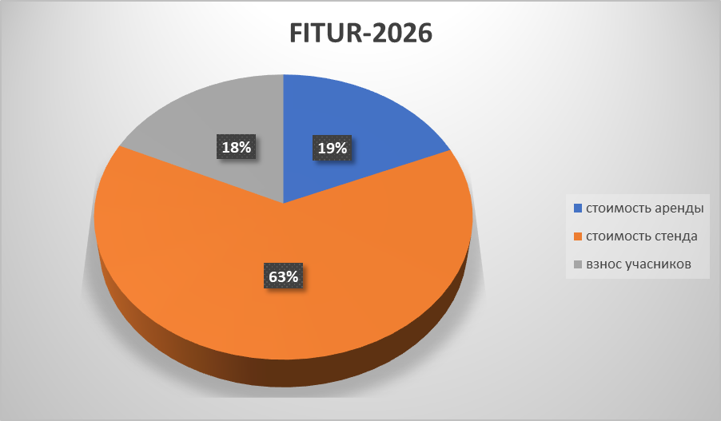
№ | Название выставки | Дата проведения | Размер площади | Стоимость площади | Валюта | Стоимость стенда | Валюта | Участники выставки | Сумма | Валюта | Прибыль
1 | FITUR-2026 | 21-25 января | 150 кв м | 33,921 | EURO | 1,620,000,000 | Сум | OOO "Samarkand Touristic Centre" | 40,000,000 | Сум
 |  |  |  |  |  |  |  | OOO "TRAVEL ISTAN" | 40,000,000 |  |  | евро | 13981
 |  |  |  |  |  |  |  | Samarcanda Adventures | 40,000,000
 |  |  |  |  |  |  |  | OOO "Premium Trans"/Orient Star | 40,000,000
 |  |  |  |  |  |  |  | OOO "ARCADA TRAVEL" | 40,000,000
 |  |  |  |  |  |  |  | OOO "El MUNDO TOUR" | 40,000,000
 |  |  |  |  |  |  |  | OOO "AVRUD" | 40,000,000
 |  |  |  |  |  |  |  | Zamin DMC | 40,000,000
 |  |  |  |  |  |  |  | Global EXPLORE/Uzbekistan Discovery | 40,000,000
 |  |  |  |  |  |  |  | "Uzbekistan Airways" | 100,000,000
Итог |  |  | 474,249,501 |  | Сум | 1,620,000,000 | Сум |  | 460,000,000 | -1,634,249,501

"Ferrien Messe 2026"
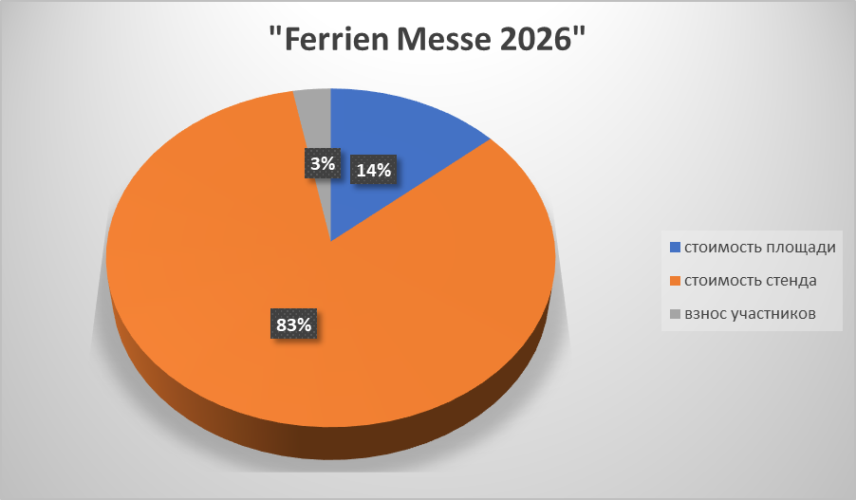
№ | Название выставки | Дата проведения | Размер площади | Стоимость площади | Валюта | Стоимость стенда | Валюта | Участники выставки | Сумма | Валюта | Прибыль
2 | "Ferrien Messe 2026" | 15-18 января | 60 кв м | 9,881 | EURO | 60,000 | EURO | "SULTAN TRAVEL UZBEKISTAN" | 10,000,000 | Сум |  | евро | 13981
 |  |  |  |  |  |  |  | "East Asia Point" | 10,000,000
 |  |  |  |  |  |  |  | OOO "Premium Trans"/Orient Star | 10,000,000
Итог |  |  | 138,143,884 |  | Сум | 838,860,000 | Сум |  | 30,000,000 | -947,003,884

Travel and Adventure
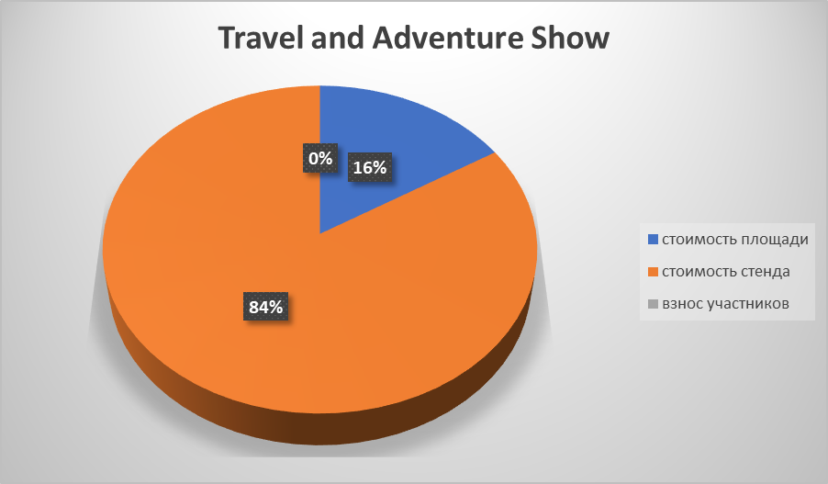
№ | Название выставки | Дата проведения | Размер площади | Стоимость площади | Валюта | Стоимость стенда | Валюта | Участники выставки | Сумма | Валюта | Прибыль
3 | Travel and Adventure Show Америка | 25-26 января | 55,7 кв м | 26,970 | USD | 139,877 | USD | Zumrad travel | 0 | Сум
 |  |  |  |  |  |  |  | Uzairways | 0 |  |  | дол | 11930
 |  |  |  |  |  |  |  | Tashkent travel hub | 0
 |  |  |  |  |  |  |  | Sogda tour | 0
 |  |  |  |  |  |  |  | Milliy tourism group | 0
 |  |  |  |  |  |  |  | Travel together | 0
 |  |  |  |  |  |  |  | Silk Road treasures | 0
 |  |  |  |  |  |  |  | Akbar travel | 0
Итог |  |  | 321,752,100 |  | Сум | 1,668,735,950 | Сум |  | 0 | -1,990,488,050

"BIT 2026" MILANO

№ | Название выставки | Дата проведения | Размер площади | Стоимость площади | Валюта | Стоимость стенда | Валюта | Участники выставки | Сумма | Валюта | Прибыль
4 | "BIT 2026" MILANO | 10-12 февраля | 64 кв м | 20,005 | EURO | 4,637,000 | Рубль | OOO "FINANCE WORLD SERVICES" | 15,000,000 | Сум |  | евро | 13981
 |  |  |  |  |  |  |  | OOO AFSONA TRAVEL | 15,000,000 |  |  | рубль | 163.03
 |  |  |  |  |  |  |  | Zumrad Travel | 7,500,000
 |  |  |  |  |  |  |  | Anur Tour | 15,000,000
Итог |  |  | 279,689,905 |  | Сум | 755,970,110 | Сум |  | 52,500,000 | -983,160,015

"Danish Travel show 2026"
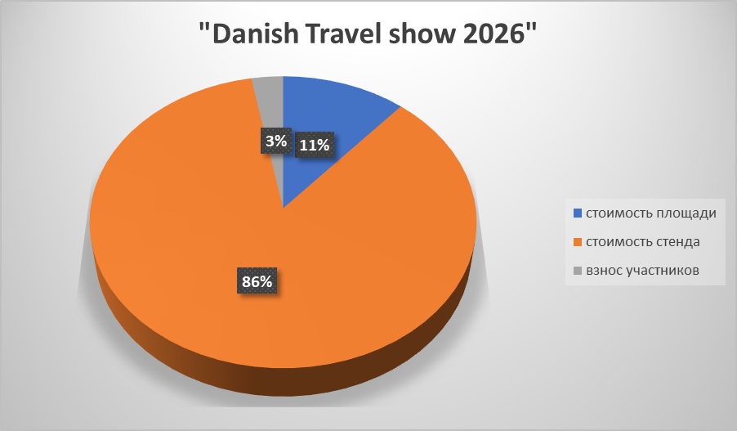
№ | Название выставки | Дата проведения | Размер площади | Стоимость площади | Валюта | Стоимость стенда | Валюта | Участники выставки | Сумма | Валюта | Прибыль
5 | "Danish Travel show 2026" | 20-22 февраля | 48 кв м | 8423.73 | EURO | 63,500 | EURO | OOO "Premium Trans"/Orient Star | 10,000,000 | Сум |  | евро | 13981
 |  |  |  |  |  |  |  | "Miramax Travel Management" | 10,000,000
 |  |  |  |  |  |  |  | "Tashkent Travel Hub" | 10,000,000
Итог |  |  | 117,772,169 |  | Сум | 887,793,500 | Сум |  | 30,000,000 | -975,565,669

"B-Travel"
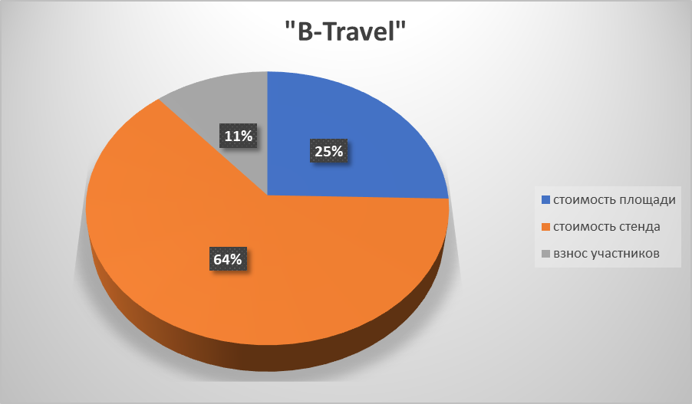
№ | Название выставки | Дата проведения | Размер площади | Стоимость площади | Валюта | Стоимость стенда | Валюта | Участники выставки | Сумма | Валюта | Прибыль
6 | "B-Travel" | 20-22 марта | 94 кв м | 25,941 | EURO | 64,775 | EURO | OOO "Global Explore" | 10,000,000 | Сум
 |  |  |  |  |  |  |  | OOO "El Mundo Tour" | 10,000,000
 |  |  |  |  |  |  |  | OOO "Samarkand Touristic Centre" | 10,000,000 |  |  | евро | 13981
 |  |  |  |  |  |  |  | OOO "Premium Trans"/Orient Star | 10,000,000
 |  |  |  |  |  |  |  | OOO "Zamin DMC" | 10,000,000
 |  |  |  |  |  |  |  | OOO "Smart Tours"/Travellers | 10,000,000
 |  |  |  |  |  |  |  | "Uzbekistan Airways" | 100,000,000
Итог |  |  | 362,681,121 |  | Сум | 905,619,275 | Сум |  | 160,000,000 | -1,108,300,396

"SATTE-2026"
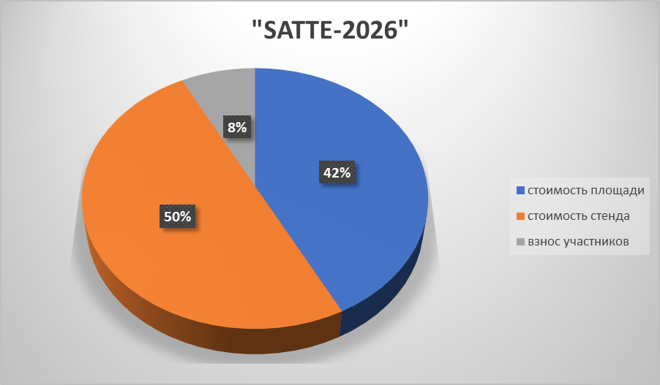
№ | Название выставки | Дата проведения | Размер площади | Стоимость площади | Валюта | Стоимость стенда | Валюта | Участники выставки | Сумма | Валюта | Прибыль
7 | "SATTE-2026" | 25-27 февраля | 120 кв м | 81604.08 | USD | 96375.51 | USD | "Uzbekistan Airways" | 70,000,000 | Сум |  | дол | 11930
 |  |  |  |  |  |  |  | "Akfa Dream World"/Hilton | 15,000,000
 |  |  |  |  |  |  |  | OOO "My Frieghter"/Centrum Air | 15,000,000
 |  |  |  |  |  |  |  | OOO "Kazin DMC" | 15,000,000
 |  |  |  |  |  |  |  | OOO "BEYOND DMC" | 15,000,000
 |  |  |  |  |  |  |  | OOO "ENJOY TRAVEL" | 15,000,000
 |  |  |  |  |  |  |  | OK "EAST ASIA POINT" | 15,000,000
 |  |  |  |  |  |  |  | Rezbook global | 15,000,000
Итог |  |  | 973,536,674 |  | Сум | 1,149,759,834 | Сум |  | 175,000,000 | -1,948,296,509

"OTM Mumbai 2026"

№ | Название выставки | Дата проведения | Размер площади | Стоимость площади | Валюта | Стоимость стенда | Валюта | Участники выставки | Сумма | Валюта | Прибыль
8 | "OTM Mumbai 2026" | 5-7 февраля | 72 кв м | 47152.8 | USD | 57324.4 | USD | "Enjoy Travel" | 10,000,000 | Сум
 |  |  |  |  |  |  |  | OK "ONS Travels" | 10,000,000 |  |  | дол | 11930
 |  |  |  |  |  |  |  | OOO "Akfa Dream World"/Hilton | 10,000,000
 |  |  |  |  |  |  |  | OOO "FAYZ GRAND MINION"/Bazar Travel | 10,000,000
 |  |  |  |  |  |  |  | Akbar Travel | 10,000,000
Итог |  |  | 562,532,904 |  | Сум | 683,880,092 | Сум |  | 50,000,000 | -1,196,412,996

"ITB-2026" Берлин
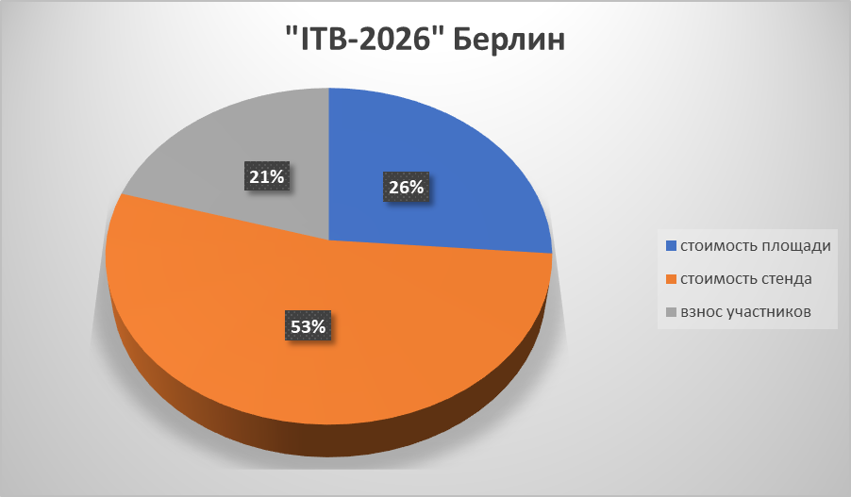
№ | Название выставки | Дата проведения | Размер площади | Стоимость площади | Валюта | Стоимость стенда | Валюта | Участники выставки | Сумма | Валюта | Прибыль
9 | "ITB-2026" Берлин | 3-5 марта | 202 кв м | 59,000 | EURO | 119,900 | EURO | "International Caravan Travel Service Co.,Ltd" | 40,000,000 | Сум |  | евро | 13981
 |  |  |  |  |  |  |  | "CREATIVE TOURS" MCHJ | 40,000,000
 |  |  |  |  |  |  |  | "GEO TOUR SERVICE" | 40,000,000
 |  |  |  |  |  |  |  | "ANTIQUE TRAVEL EXPERTS" OK | 40,000,000
 |  |  |  |  |  |  |  | "TRAVEL FACTORY" MCHJ | 40,000,000
 |  |  |  |  |  |  |  | "SITARA INTERNATIONAL LTD" MCHJ | 40,000,000
 |  |  |  |  |  |  |  | "SEZAM TRAVEL" MCHJ | 40,000,000
 |  |  |  |  |  |  |  | "PEOPLETRAVEL" MCHJ | 40,000,000
 |  |  |  |  |  |  |  | "AKFA DREAM WORLD" MCHJ | 40,000,000
 |  |  |  |  |  |  |  | "DARVESH TUR SERVS" MCHJ | 40,000,000
 |  |  |  |  |  |  |  | OOO "Premium Trans"/Orient Star | 40,000,000
 |  |  |  |  |  |  |  | OOO "GLOBAL EXPLORE"/Uzbekistan Discovery | 40,000,000
 |  |  |  |  |  |  |  | OOO "MEGA TOUR" | 40,000,000
 |  |  |  |  |  |  |  | OOO "QANOT SHARQ" | 40,000,000
 |  |  |  |  |  |  |  | OOO "ZAMIN DMC" | 40,000,000
 |  |  |  |  |  |  |  | OOO "IMRAN TOURS" | 40,000,000
Итог |  |  | 824,879,000 |  | Сум | 1,676,321,900 | Сум |  | 640,000,000 | -1,861,200,900

"MITT 2026"

№ | Название выставки | Дата проведения | Размер площади | Стоимость площади | Валюта | Стоимость стенда | Валюта | Участники выставки | Сумма | Валюта | Прибыль
10 | "MITT 2026" | 11-13 марта | 135 кв м | 116,713 | USD | 8,235,542 | Рубль | OOO "Dolores Travel Services" | 30,000,000 | Сум |  | рубль | 163.03
 |  |  |  |  |  |  |  | OOO "CENTRAL ASIA TRAVEL" | 30,000,000 |  |  | дол | 11930
 |  |  |  |  |  |  |  | OOO "UKTAMXON TOUR" | 30,000,000
 |  |  |  |  |  |  |  | OOO "Samarkand Touristic Centre" | 30,000,000
 |  |  |  |  |  |  |  | "Uzbekistan Airways" | 120,000,000
 |  |  |  |  |  |  |  | OOO "Premium Trans"/Orient Star | 30,000,000
 |  |  |  |  |  |  |  | Arda Khiva | 0
 |  |  |  |  |  |  |  | Inter MICE Asia | 30,000,000
 |  |  |  |  |  |  |  | TIMURWAY | 30,000,000
Итог |  |  | 1,392,386,090 |  | Сум | 1,342,640,412 | Сум |  | 330,000,000 | -2,405,026,502

"ITB China - 2026"

№ | Название выставки | Дата проведения | Размер площади | Стоимость площади | Валюта | Стоимость стенда | Валюта | Участники выставки | Сумма | Валюта | Прибыль
11 | "ITB China - 2026" | 26-28 мая | 81 кв м | 23,000 | USD | 56,127 | USD | OOO "Asia trip" | 20,000,000 | Сум
 |  |  |  |  |  |  |  | OOO "IMRAN TOURS" | 20,000,000 |  |  | дол | 11930
 |  |  |  |  |  |  |  | "BEYOND EXPECTATIONS" | 20,000,000
 |  |  |  |  |  |  |  | OOO "Afsona Travel" | 20,000,000
 |  |  |  |  |  |  |  | OOO "Smart Tours" | 20,000,000
 |  |  |  |  |  |  |  | OOO "Premium Trans"/Orient Star | 20,000,000
 |  |  |  |  |  |  |  | OOO "Samarkand Touristic Centre" | 20,000,000
 |  |  |  |  |  |  |  | "UZTURINVESTMENT AND DEVELOPMENT" | 20,000,000
Итог |  |  | 274,390,000 |  | Сум | 669,595,110 | Сум |  | 160,000,000 | -783,985,110

"KITF-2026"
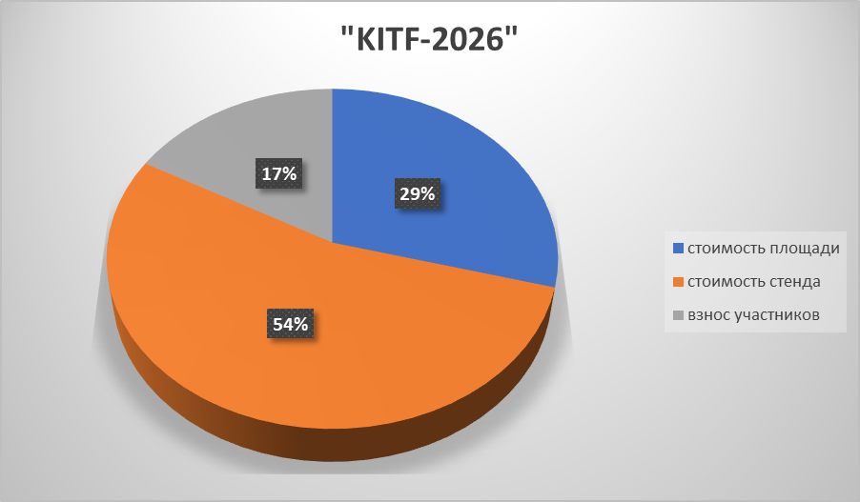
№ | Название выставки | Дата проведения | Размер площади | Стоимость площади | Валюта | Стоимость стенда | Валюта | Участники выставки | Сумма | Валюта | Прибыль
12 | "KITF-2026" | 22-24 апреля | 56 кв м | 21806.74 | USD | 40,350 | USD | OOO "Samarkand Touristic Centre" | 15,000,000 | Сум |  | дол | 11930
 |  |  |  |  |  |  |  | "OKS TOURS" | 15,000,000
 |  |  |  |  |  |  |  | Uzairways | 120,000,000
 |  |  |  |  |  |  |  | Hotel Pro/Arda Xiva | 0
Итог |  |  | 260,154,408 |  | Сум | 481,375,500 | Сум |  | 150,000,000 | -591,529,908

BITF-2026
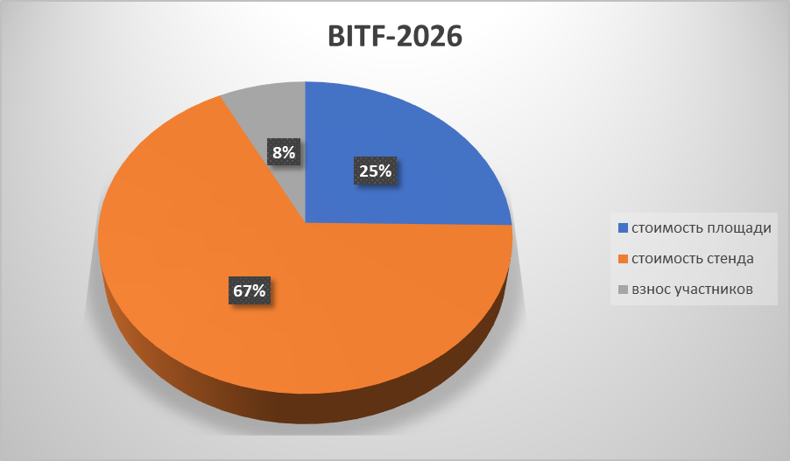
№ | Название выставки | Дата проведения | Размер площади | Стоимость площади | Валюта | Стоимость стенда | Валюта | Участники выставки | Сумма | Валюта | Прибыль
13 | BITF-2026 | 30 апреля по 2 мая | 48 кв м | 9108.6 | USD | 24,300 | USD | Zilol Sanatoriya | 8,000,000 | Сум |  | дол | 11930
 |  |  |  |  |  |  |  | Tour Link/Premium Trans | 8,000,000
 |  |  |  |  |  |  |  | Cheksiz Trip | 8,000,000
 |  |  |  |  |  |  |  | Sherobod Turizm | 8,000,000
 |  |  |  |  |  |  |  | TIC Travel | 8,000,000
Итог |  |  | 108,665,598 |  | Сум | 289,899,000 | Сум |  | 32,000,000 | -366,564,598

IMEX - 2026
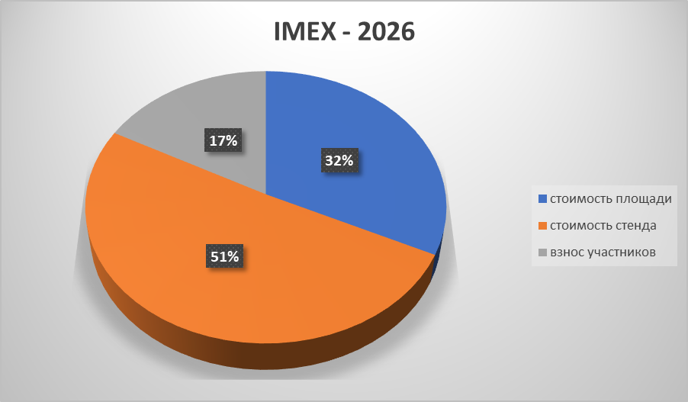
№ | Название выставки | Дата проведения | Размер площади | Стоимость площади | Валюта | Стоимость стенда | Валюта | Участники выставки | Сумма | Валюта | Прибыль
1 | IMEX - 2026 | 19-21 мая | 30 кв м | 24,115 | EURO | 38,153 | EURO | Silk Road Samarkand | 60,000,000 | Сум |  | евро | 13981
 |  |  |  |  |  |  |  | OOO "ZAMIN DMC"/Asia Luxe | 40,000,000
 |  |  |  |  |  |  |  | Tour Link/Premium Trans | 40,000,000
 |  |  |  |  |  |  |  | El Mundo | 40,000,000
Итог |  |  | 337,151,815 |  | Сум | 533,417,093 | Сум |  | 180,000,000 | -690,568,908

